关系图
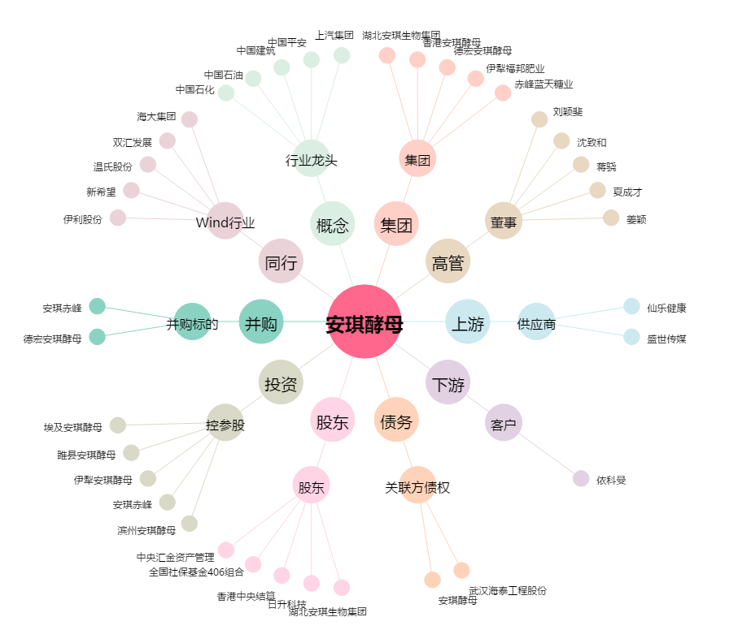
安琪酵母[600298.SH] - 关系概览图

